Sheet1
测试集5000张图 - Detection mAP@0.5
qp | bpp | mAP@0.5 | origin | 题案
3 | 0.1131 | 0.7125 | 0.7923 | 0.0371 | 0.5655
4 | 0.1928 | 0.7504 | 0.7923 | 0.0776 | 0.6896
5 | 0.2903 | 0.7707 | 0.7923 | 0.1531 | 0.7434
6 | 0.4193 | 0.7827 | 0.7923 | 0.2892 | 0.7700
7 | 0.5165 | 0.7855 | 0.7923 | 0.5148 | 0.7833
8 | x |  | 0.7923 | 0.8630 | 0.7880
origin | x | 0.7923

Sheet2
测试集5000张图 - Detection mAP@0.5
 | 提案里的 |  | 俊鹏压的 |  | 未压缩的
0.0371 | 0.5655 | 0.0724 | 0.6693 | 0.0371 | 0.7923
0.0776 | 0.6896 | 0.0954 | 0.7007 | 0.0776 | 0.7923
0.1531 | 0.7434 | 0.1131 | 0.7125 | 0.1531 | 0.7923
0.2892 | 0.7700 | 0.1928 | 0.7504 | 0.2892 | 0.7923
0.5148 | 0.7833 | 0.2903 | 0.7707 | 0.5148 | 0.7923
0.8630 | 0.7880 | 0.4193 | 0.7827 | 0.8630 | 0.7923
 |  | 0.5165 | 0.7855
 |  | 0.7186 | 0.7907

 | q值 | bpp | mAP@0.5 | origin | 提案bpp | 提案mAP
 | 1 | 0.0724 | 0.6693 | 0.7923
 | 2 | 0.0954 | 0.7007 | 0.7923
 | 3 | 0.1131 | 0.7125 | 0.7923 | 0.0371 | 0.5655
 | 4 | 0.1928 | 0.7504 | 0.7923 | 0.0776 | 0.6896
 | 5 | 0.2903 | 0.7707 | 0.7923 | 0.1531 | 0.7434
 | 6 | 0.4193 | 0.7827 | 0.7923 | 0.2892 | 0.7700
 | 7 | 0.5165 | 0.7855 | 0.7923 | 0.5148 | 0.7833
 | 8 | 0.7186 | 0.7907 | 0.7923 | 0.8630 | 0.7880

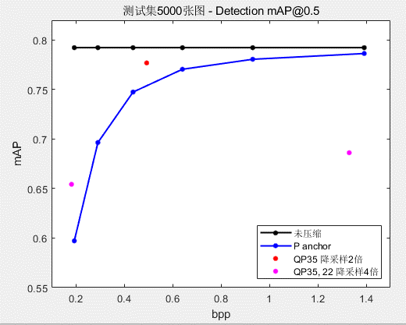
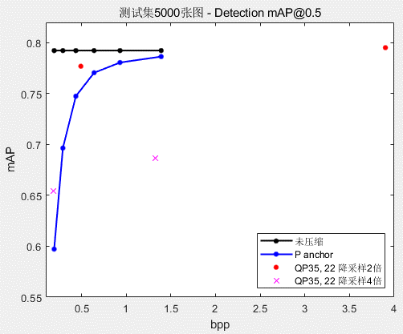
 | QP | 降采样 | bpp | mAP@0.5
 | 35 | 否 | 1.3919 | 0.7864
 | 35 | 2倍 | 0.4932 | 0.7769
 | 35 | 4倍 | 0.1827 | 0.6543

 | QP | 降采样 | bpp | mAP@0.5 | mAP@0.5(未压缩) | 提案bpp | 提案mAP
1 | 45 |  | 0.1941 | 0.5972 | 0.7923
2 | 43 |  | 0.2916 | 0.6965 | 0.7923
3 | 41 |  | 0.4369 | 0.7475 | 0.7923 | 0.0371 | 0.5655
4 | 39 |  | 0.6409 | 0.7705 | 0.7923 | 0.0776 | 0.6896
5 | 37 |  | 0.9312 | 0.7806 | 0.7923 | 0.1531 | 0.7434
6 | 35 | 否 | 1.3920 | 0.7864 | 0.7923 | 0.2892 | 0.7700
 | 35 | 2倍 | 0.4932 | 0.7769
 | 35 | 4倍 | 0.1827 | 0.6543
 | 22 | 2倍 | 3.9022 | 0.7952
 | 22 | 4倍 | 1.3300 | 0.6862

